位置情報の入力方法について
地図から探そう・歴史文化資源（http://www.pref.nara.jp/miryoku/ikasu-nara/chizu/）にマークを表示させる位置情報を調べる方法
1 | Googleマップを表示 | https://goo.gl/maps/Jro1s8CkCCQ2
2 | 文化資源の場所を表示させます。 | ドラッグすると地図が移動します。画面端の「+」を押すと地図が拡大します。「-」を押すと縮小します。文化資源の場所を表示させたい地図まで移動してください。
3 | マークを表示させたい場所にマウスカーソルを移動させて右クリック | 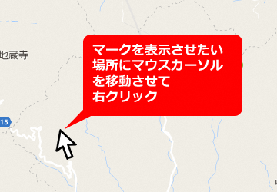
4 | 「この場所について」を選ぶ | 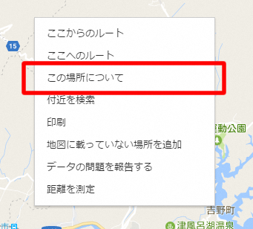
5 | 画面右下に現れる数字部分をクリック
6 | 画面左上に出てくる数字部分を選択してエクセルに貼り付けてください。 | 